Tabelle1
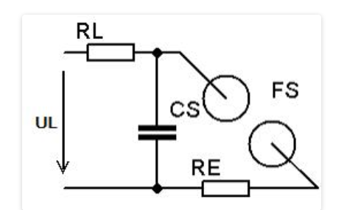
Spannung Kondensator | U | 20 | kV
Stufen | n | 2 | n
Spannung Generator | Uimpuls | 40 | kV | Ug=n*Uc
 | Ufaktor | 3 | k

Kondensator | C | 1 | nF
Cg |  | 1 | nF | Cg=C1/n
 | Cfaktor | -9 | nF
Energie | E | 0 | Ws | Joule | E=1/2*Cg*Ug^2

Frequenz | f | 200 | Hz | n/s | f=1/T
Leistung | P | 80 | W | Watt | P=E*f | https://xdec.de/marx-generator/
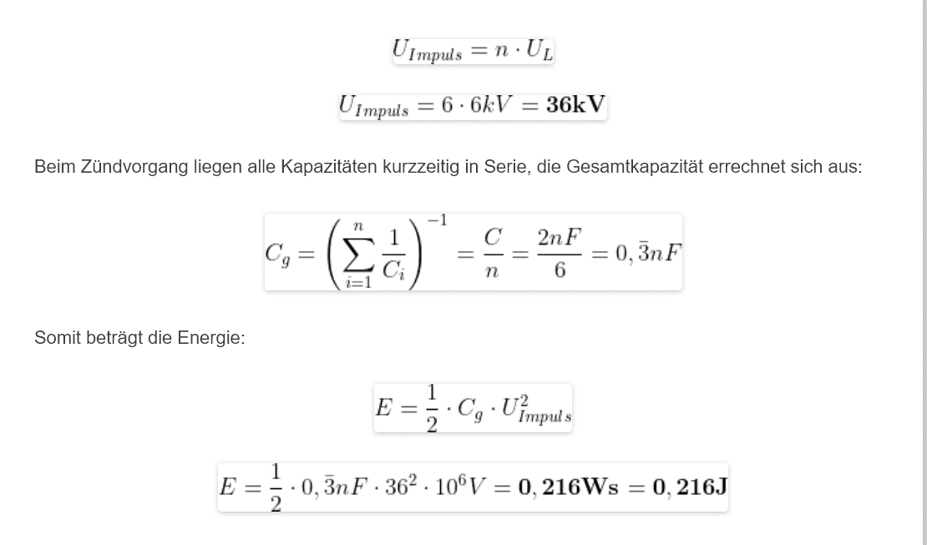
Widerstand | Rl | 1,000 | Ohm
 | Rfaktor | 3 | k
Ladezeit | t | 0.0050 | s | t=5*RC | 1RC=63% 5RC=99%

